ReadMe
基本的な基板の仕様を与えて, 基板断面寸法を求めるエクセル

前提条件
 | 基板厚 | 1.6mm
 | 導体厚 | 表面層 40μm, 中間層 18μm
 | 比誘電率 | 4.7
 | 導体形状 | 表面層は台形
 |  | 中間層は, 積層方法により上向きまたは下向きの台形になるが、導体厚が薄いので違いがわずかなので長方形とする
 | ソルダレジスト | 10μm 比誘電率 4.7
 | 特性インピーダンス | 50Ω
 | 差動インピーダンス | 85Ω

入力数値
 | 表面層 | Gndからの距離 h, 要求クロストーク係数 ξ
 |  | 50 ≦ h ≦ 300, 0.02 ≦ ξ ≦ 0.2
 | 中間層 | Gnd間の距離 H, Gndからの距離 h, 要求クロストーク係数 ξ
 |  | 200 ≦ H ≦ 1330, h ≦ H-(18+50), 0.02 ≦ ξ ≦ 0.2

出力
 | 表面層 | パターン幅W, パターン間ギャップG, 遅延時間td, tdC, tdD, ZC, ZD
 |  | 85Ω差動の場合のパターン間ギャップGdiff, 差動の遅延時間tdiff
 | 中間層 | パターン幅W, パターン間ギャップG, 遅延時間td, ZC, ZD
 |  | 85Ω差動の場合のパターン間ギャップGdiff
断面図
 | 表面層 | h, ξ により図のサイズが変わるので, 倍率の異なる図を3枚表示
 |  | hが大きくなると, グラフからはみ出る
 | 中間層 | 最大のHに対して断面図を表示.

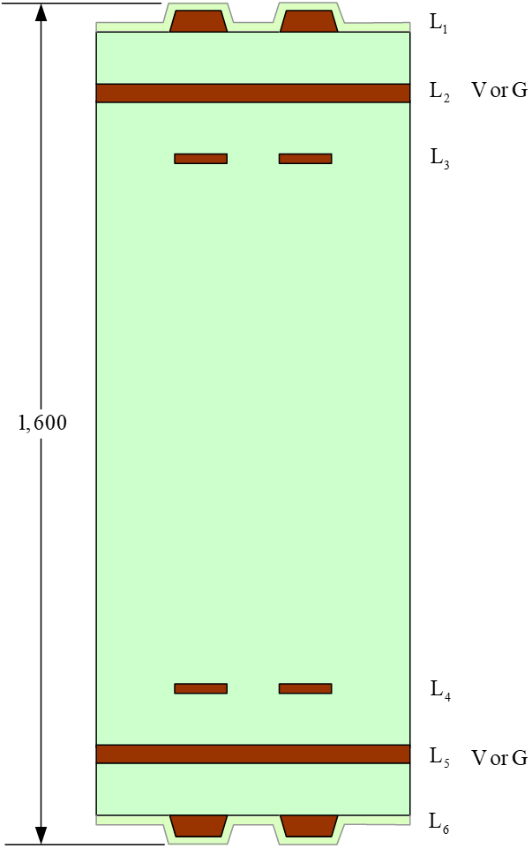
想定した層構成
 | 6層板, 板厚1600μm(1.6mm)
 | L2とL5をVまたはG
 | L1とL6が表面層
 | L3とL4が中間層

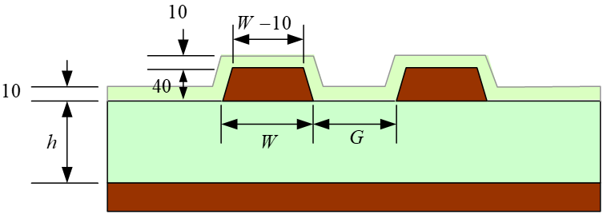
表面層
 | 導体厚 40μm
 | 台形 上底=下底-10μm
 | レジスト厚 10μm

中間層
 | 導体厚 18μm
 | 長方形導体

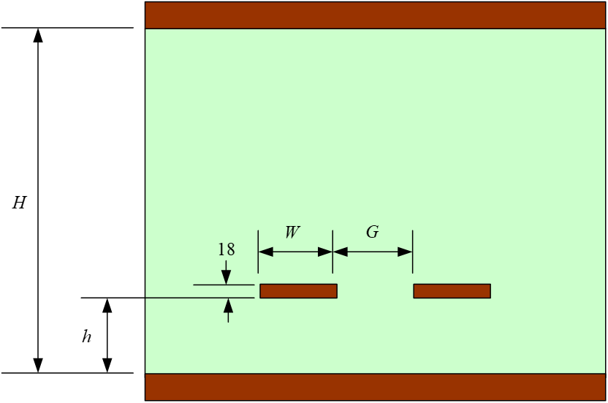

解析エンジン
 | GreenExpress V2 (Geen関数)
 | GreenExpress Professional (有限要素法)
 | いずれも現在は入手不可

本シートのすべての権利は, 碓井有三が保有します. copyright© 2021 USUI, Yuzo

連絡先など
 | E-Mail | usuiy@wondernet.ne.jp
 | HomePage | http://radioy.a.la9.jp/

版数
01β | 2021.10.01
02β | 2021.10.24
03β | 2021.10.27
04β | 2023.04.14 | HomePageのアドレス変更

表面層
h | 100 | 40 ≦ h ≦ 300
ξ | 0.1 | 0.02 ≦ ξ ≦ 0.2

-600 | 100 | -600 | 0 | -600 | -35 | -92.949744916 | 100
-600 | 110 | -600 | 100 | -600 | 0 | -97.949744916 | 140
-244.66873452 | 110 | 600 | 100 | 600 | 0 | -234.66873452 | 140
-239.66873452 | 150 | 600 | 0 | 600 | -35 | -239.66873452 | 100
-92.949744916 | 150 | -600 | 0 | -600 | -35 | -92.949744916 | 100
-87.949744916 | 110
87.949744916 | 110 |  |  |  |  | 92.949744916 | 100
92.949744916 | 150 |  |  |  |  | 97.949744916 | 140
239.66873452 | 150 |  |  |  |  | 234.66873452 | 140
244.66873452 | 110 |  |  |  |  | 239.66873452 | 100
600 | 110 |  |  |  |  | 92.949744916 | 100
600 | 100
W | 147
G | 186
W+G | 333
td | 6.24
tdC | 6.45
tdD | 5.96
ZC | 54.7
ZD | 44.7
Gdiff | 137
tdiff | 5.9

-1000 | 100 | -1000 | 0 | -1000 | -35 | -92.949744916 | 100
-1000 | 110 | -1000 | 100 | -1000 | 0 | -97.949744916 | 140
-244.66873452 | 110 | 1000 | 100 | 1000 | 0 | -234.66873452 | 140
-239.66873452 | 150 | 1000 | 0 | 1000 | -35 | -239.66873452 | 100
-92.949744916 | 150 | -1000 | 0 | -1000 | -35 | -92.949744916 | 100
-87.949744916 | 110
87.949744916 | 110 |  |  |  |  | 92.949744916 | 100
92.949744916 | 150 |  |  |  |  | 97.949744916 | 140
239.66873452 | 150 |  |  |  |  | 234.66873452 | 140
244.66873452 | 110 |  |  |  |  | 239.66873452 | 100
1000 | 110 |  |  |  |  | 92.949744916 | 100
1000 | 100

-1400 | 100 | -1400 | 0 | -92.949744916 | 100 | -1400 | -35
-1400 | 110 | -1400 | 100 | -97.949744916 | 140 | -1400 | 0
-244.66873452 | 110 | 1400 | 100 | -234.66873452 | 140 | 1400 | 0
-239.66873452 | 150 | 1400 | 0 | -239.66873452 | 100 | 1400 | -35
-92.949744916 | 150 | -1400 | 0 | -92.949744916 | 100 | -1400 | -35
-87.949744916 | 110
87.949744916 | 110 |  |  | 92.949744916 | 100
92.949744916 | 150 |  |  | 97.949744916 | 140
239.66873452 | 150 |  |  | 234.66873452 | 140
244.66873452 | 110 |  |  | 239.66873452 | 100
1400 | 110 |  |  | 92.949744916 | 100
1400 | 100

中間層
H | 1230 | 200≦H≦1330
h | 100 | 50≦h≦300, h ≦ H-(18+50)
ξ | 0.1 | 0.02≦ξ≦0.2
-1000 | 0 | -1000 | 1265 | -105.62286117 | 100
-1000 | 1230 | -1000 | 1230 | -105.62286117 | 118
1000 | 1230 | 1000 | 1230 | -218.92604257 | 118
1000 | 0 | 1000 | 1265 | -218.92604257 | 100
-1000 | 0 | -1000 | 1265 | -105.62286117 | 100
 |  | -1000 | -35 | 105.62286117 | 100
 |  | -1000 | 0 | 105.62286117 | 118
 |  | 1000 | 0 | 218.92604257 | 118
 |  | 1000 | -35 | 218.92604257 | 100
 |  | -1000 | -35 | 105.62286117 | 100
W | 113
G | 211
W+G | 325
td | 7.23
ZC | 54.9
ZD | 44.9
Gdiff | 152

